总结
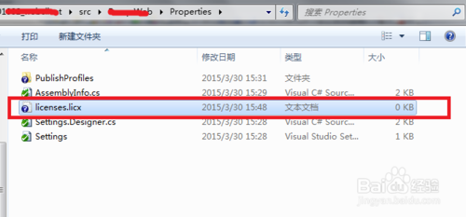
Lc.exe已退出 代码为-1问题解决方法
 | 对于用vs作为开发工具的同学来说，可能常常会碰到“Lc.exe已退出 代码为-1”的问题，造成这个结果的一般是因为加入了第三方的插件程序造成的。
 | 解决方法1：（针对项目中有licenses.licx文件）
 |  | 查看加载的程序项目，找到Properties文件夹licenses.licx文件，然后右键选择删除就可以了，调试运行正常了。
 | 解决方法2：（针对项目中没有licenses.licx文件）
 | 打开你的项目的根目录，不知道在哪里的话，可以选择右键打开，如下图所示。
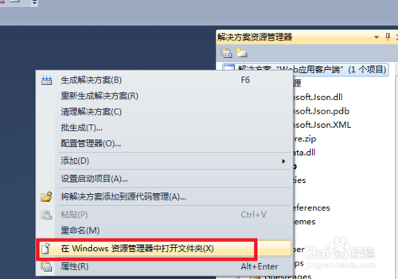

 | 3

 | 4
 | 找到你系统的*.csproj文件，如下图所示，这个文件是加载项目文件。

 | 可以使用文本编辑器打开上述文件，也可以使用其它的编辑器，在文件中查找licenses.licx字样，删除对应节点。


 | 重新运行一下程序，一切正常了。

 | 解决方法3：上述方法不能够解决时
 | 一般就是Properties文件夹下已经没有licenses.licx文件了，程序还是报这个错，这个时候你只需要重命名一个空的txt文件为licenses.licx再放入Properties文件夹，问题也可解决。

22
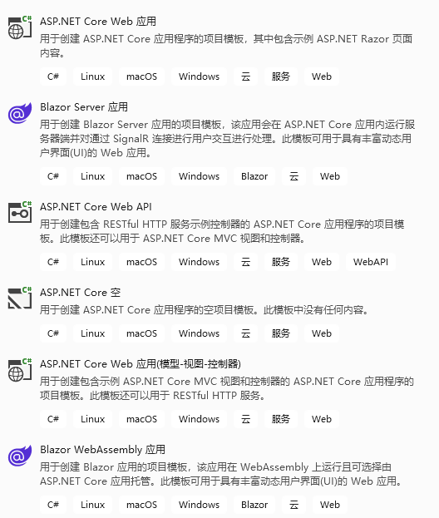
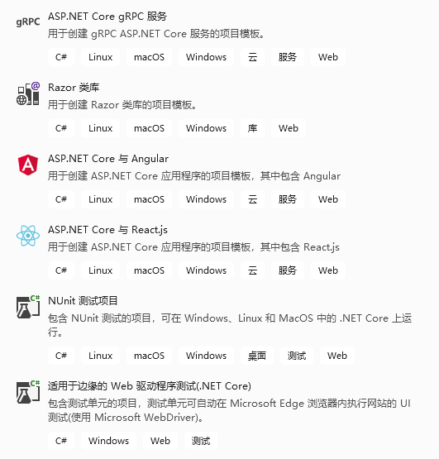
VS 2022可创建的Web项目：基于ASP.NET Core 6.0

